상품제안서
DO_사조 라이트팜 9호(라이트팜 9개) | 상품코드: F30125

 |  |  |  |  |  |  | 02-412-0044 | www.easy1.co.kr
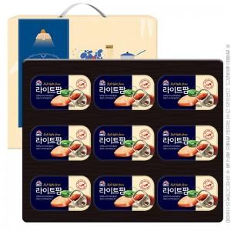

【상세/제작정보】 | 소량 발송 가능합니다

【인쇄/포장옵션】 | / 포장불가능

【공급단가】 | 수량 | 50~ | 100~ | 500~ | 1,000~ | 2,000~
*VAT별도 | 단가 | 18,000원 | 17,710원 | 17,280원 | 16,840원 | 16,560원

【상품 URL】 | https://dev.easy1.co.kr:443/src/goods_detail.php?gdno=30125

